初期画面表示
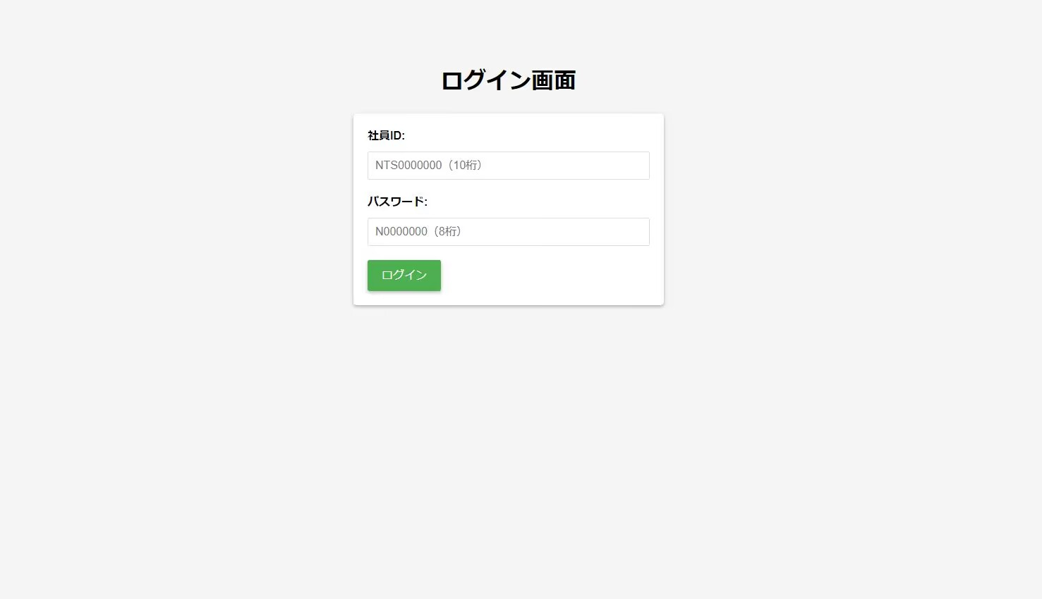
単体試験仕様書 |  | システムID | KS | 画面ID | KS001 | 作成者 | 王陶錦 | 更新者 | 張卓群
 |  | システム名称 | 勤怠システム | 画面名 | ログイン | 作成日 | 2023-04-24 | 更新日 | 2023-04-24

 | 初期画面

ケース
単体試験仕様書 |  | システムID | KS | 画面ID |  |  |  | KS001 |  |  | 作成者 | 王陶錦 | 更新者
 |  | システム名称 | 勤怠システム | 画面名 |  |  |  | ログイン |  |  | 作成日 | 2023-04-24 | 更新日

チェック内容
チェックポイント
 |  |  |  |  | 1 | 2 | 3 | 4 | 5 | 6
チェック条件 | 画面初期表示 |  |  |  | ○

 | 社員ID
 | 未入力の場合 |  |  |  |  | ○
 | 入力の場合 |  |  |  |  |  | ○ | ○ | ○ | ○

 | パスワード
 | 未入力の場合 |  |  |  |  |  | ○
 | 入力の場合 |  |  |  |  |  |  | ○ | ○ | ○

 | 社員テーブルに
 | 社員IDが存在しない場合 |  |  |  |  |  |  | ○
 | 社員IDが存在する、パスワードが間違い場合 |  |  |  |  |  |  |  | ○
 | 社員IDが存在する、パスワードが間違いがない場合 |  |  |  |  |  |  |  |  | ○

 | ログインボタンを押下する場合 |  |  |  |  | ○ | ○ | ○ | ○ | ○

確認内容 | 社員IDに空白が表示されること。 |  |  |  | ○
 | パスワードに空白が表示されること。 |  |  |  | ○
 | 社員IDにフォーカスが表示されること。 |  |  |  | ○

 | エラー「このフィールドを入力してください」が表示されること。 |  |  |  |  | ○
 | エラー「このフィールドを入力してください」が表示されること。 |  |  |  |  |  | ○
 | エラー「社員IDは存在しません」が表示されること。 |  |  |  |  |  |  | ○

 | エラー「パスワードが間違っています。再度入力をしてください。」が表示されること。 |  |  |  |  |  |  |  | ○

 | 社員情報一覧画面へ遷移すること。 |  |  |  |  |  |  |  |  | ○

実施結果
実施者
検証日
確認者
確認日

ケース (境界値)
単体試験仕様書 |  | システムID | KS | 画面ID |  |  |  | KS001 |  |  |  |  | 作成者 |  | 王陶錦 |  |  | 更新者 |  | 張卓群
 |  | システム名称 | 勤怠システム | 画面名 |  |  |  | ログイン |  |  |  |  | 作成日 |  | 2023-04-24 |  |  | 更新日 |  | 2023-04-24

チェック内容
チェックポイント
 |  |  |  |  | 1 | 2 | 3 | 4 | 5 | 6 | 7 | 8 | 9 | 10 | 11 | 12 | 13 | 14 | 15 | 16 | 17 | 18 | 19 | 20 | 21 | 22 | 23 | 22 | 24
チェック条件 | 入力された社員IDが全部アルファベットの桁数
 | 1 |  |  |  | ○
 | 2 |  |  |  |  | ○
 | 20 |  |  |  |  |  | ○
 | 21 |  |  |  |  |  |  | ○
 | 入力された社員IDが全部数字の桁数
 | 1 |  |  |  |  |  |  |  | ○
 | 2 |  |  |  |  |  |  |  |  | ○
 | 20 |  |  |  |  |  |  |  |  |  | ○
＞
＜
＞＝
＜＝
A＞10
A＝９ A＝１０
A＝１１
 | 21 |  |  |  |  |  |  |  |  |  |  | ○
 | 入力された社員IDが英数の桁数
 | 2 |  |  |  |  |  |  |  |  |  |  |  | ○
 | 8 |  |  |  |  |  |  |  |  |  |  |  |  | ○
 | 20 |  |  |  |  |  |  |  |  |  |  |  |  |  | ○
 | 21 |  |  |  |  |  |  |  |  |  |  |  |  |  |  | ○

 | 入力されたパスワード全部アルファベットの桁数
 | 1 |  |  |  |  |  |  |  |  |  |  |  |  |  |  |  | ○
 | 2 |  |  |  |  |  |  |  |  |  |  |  |  |  |  |  |  | ○
 | 8 |  |  |  |  |  |  |  |  |  |  |  |  |  |  |  |  |  | ○
 | 9 |  |  |  |  |  |  |  |  |  |  |  |  |  |  |  |  |  |  | ○
 | 入力されたパスワード全部数字の桁数
 | 1 |  |  |  |  |  |  |  |  |  |  |  |  |  |  |  |  |  |  |  | ○
 | 2 |  |  |  |  |  |  |  |  |  |  |  |  |  |  |  |  |  |  |  |  | ○
 | 8 |  |  |  |  |  |  |  |  |  |  |  |  |  |  |  |  |  |  |  |  |  | ○
 | 9 |  |  |  |  |  |  |  |  |  |  |  |  |  |  |  |  |  |  |  |  |  |  | ○
 | 入力されたパスワードが英数の桁数
 | 2 |  |  |  |  |  |  |  |  |  |  |  |  |  |  |  |  |  |  |  |  |  |  |  | ○
 | 3 |  |  |  |  |  |  |  |  |  |  |  |  |  |  |  |  |  |  |  |  |  |  |  |  | ○
 | 8 |  |  |  |  |  |  |  |  |  |  |  |  |  |  |  |  |  |  |  |  |  |  |  |  |  | ○
 | 9 |  |  |  |  |  |  |  |  |  |  |  |  |  |  |  |  |  |  |  |  |  |  |  |  |  |  | ○
 | ログインボタンを押下する場合 |  |  |  | ○ | ○ | ○ | ○ | ○ | ○ | ○ | ○ | ○ | ○ | ○ | ○ | ○ | ○ | ○ | ○ | ○ | ○ | ○ | ○ | ○ | ○ | ○ | ○

 | エラー「指定されている形式で入力してください。」が表示されること。 |  |  |  | ○ | ○ | ○ | ○ | ○ | ○ | ○ | ○ |  |  |  | ○
 | エラー「指定されている形式で入力してください。」が表示されること。 |  |  |  |  |  |  |  |  |  |  |  | ○ | ○ | ○
確認内容 | エラー「指定されている形式で入力してください。」が表示されること。 |  |  |  |  |  |  |  |  |  |  |  |  |  |  |  | ○ | ○ | ○ | ○ | ○ | ○ | ○ | ○ | ○ | ○ | ○
 | 社員IDとパスワードにより、社員マスタを照合してから、ログインとする |  |  |  |  |  |  |  |  |  |  |  |  |  |  |  |  |  |  |  |  |  |  |  |  |  |  | ○

実施結果
実施者
検証日
確認者
確認日

ケース (境界値) (2)
単体試験仕様書 |  | システムID | KS | 画面ID |  |  |  | KS001 |  |  |  |  | 作成者 |  | 王陶錦 |  |  | 更新者 |  | 張卓群
 |  | システム名称 | 勤怠システム | 画面名 |  |  |  | ログイン |  |  |  |  | 作成日 |  | 2023-04-24 |  |  | 更新日 |  | 2023-04-24

チェック内容
チェックポイント
 |  |  |  |  | 1 | 2 | 3 | 4 | 5 | 6 | 7 | 8 | 9 | 10 | 11 | 12 | 13 | 14 | 15 | 16 | 17 | 18 | 19 | 20 | 21 | 22 | 23 | 22 | 24
チェック条件 | 入力された社員IDが全部アルファベットの桁数
 | 1 |  |  |  | ○
 | 2 |  |  |  |  | ○
 | 20 |  |  |  |  |  | ○
 | 21 |  |  |  |  |  |  | ○
 | 入力された社員IDが全部数字の桁数
 | 1 |  |  |  |  |  |  |  | ○
 | 2 |  |  |  |  |  |  |  |  | ○
 | 20 |  |  |  |  |  |  |  |  |  | ○
＞
＜
＞＝
＜＝
A＞10
A＝９ A＝１０
A＝１１
 | 21 |  |  |  |  |  |  |  |  |  |  | ○
 | 入力された社員IDが英数の桁数
 | 2 |  |  |  |  |  |  |  |  |  |  |  | ○
 | 8 |  |  |  |  |  |  |  |  |  |  |  |  | ○
 | 20 |  |  |  |  |  |  |  |  |  |  |  |  |  | ○
 | 21 |  |  |  |  |  |  |  |  |  |  |  |  |  |  | ○

 | 入力されたパスワード全部アルファベットの桁数
 | 1 |  |  |  |  |  |  |  |  |  |  |  |  |  |  |  | ○
 | 2 |  |  |  |  |  |  |  |  |  |  |  |  |  |  |  |  | ○
 | 8 |  |  |  |  |  |  |  |  |  |  |  |  |  |  |  |  |  | ○
 | 9 |  |  |  |  |  |  |  |  |  |  |  |  |  |  |  |  |  |  | ○
 | 入力されたパスワード全部数字の桁数
 | 1 |  |  |  |  |  |  |  |  |  |  |  |  |  |  |  |  |  |  |  | ○
 | 2 |  |  |  |  |  |  |  |  |  |  |  |  |  |  |  |  |  |  |  |  | ○
 | 8 |  |  |  |  |  |  |  |  |  |  |  |  |  |  |  |  |  |  |  |  |  | ○
 | 9 |  |  |  |  |  |  |  |  |  |  |  |  |  |  |  |  |  |  |  |  |  |  | ○
 | 入力されたパスワードが英数の桁数
 | 2 |  |  |  |  |  |  |  |  |  |  |  |  |  |  |  |  |  |  |  |  |  |  |  | ○
 | 3 |  |  |  |  |  |  |  |  |  |  |  |  |  |  |  |  |  |  |  |  |  |  |  |  | ○
 | 8 |  |  |  |  |  |  |  |  |  |  |  |  |  |  |  |  |  |  |  |  |  |  |  |  |  | ○
 | 9 |  |  |  |  |  |  |  |  |  |  |  |  |  |  |  |  |  |  |  |  |  |  |  |  |  |  | ○
 | ログインボタンを押下する場合 |  |  |  | ○ | ○ | ○ | ○ | ○ | ○ | ○ | ○ | ○ | ○ | ○ | ○ | ○ | ○ | ○ | ○ | ○ | ○ | ○ | ○ | ○ | ○ | ○ | ○

 | エラー「指定されている形式で入力してください。」が表示されること。 |  |  |  | ○ | ○ | ○ | ○ | ○ | ○ | ○ | ○ |  |  |  | ○
 | エラー「指定されている形式で入力してください。」が表示されること。 |  |  |  |  |  |  |  |  |  |  |  | ○ | ○ | ○
確認内容 | エラー「指定されている形式で入力してください。」が表示されること。 |  |  |  |  |  |  |  |  |  |  |  |  |  |  |  | ○ | ○ | ○ | ○ | ○ | ○ | ○ | ○ | ○ | ○ | ○
 | 社員IDとパスワードにより、社員マスタを照合してから、ログインとする |  |  |  |  |  |  |  |  |  |  |  |  |  |  |  |  |  |  |  |  |  |  |  |  |  |  | ○

実施結果
実施者
検証日
確認者
確認日

